Tabelle1
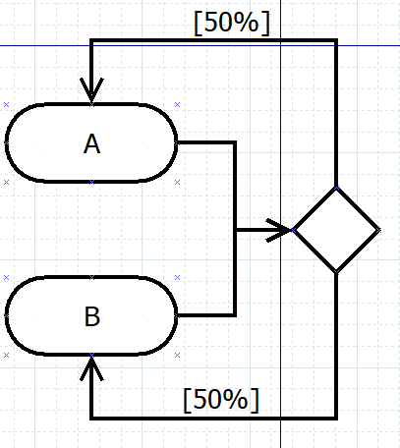
 | X
A | 1
B | 1

 | A | B
X | 0.5 | 0.5

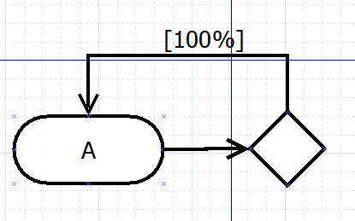
 | X
A | 1

 | A
X | 1.0

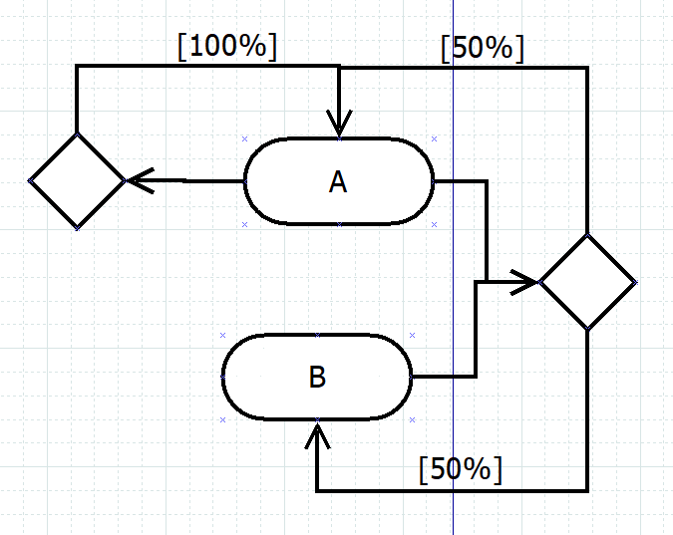
 | X | Y
A | 1 | 1
B | 1 | 0

 | A | B
X | 0.5 | 0.5
Y | 1.0 | 0.0

